Oppskrift
Gigante med chorizzoflarn og soltørket tomatGigante med chorizzoflarn og soltørket tomat
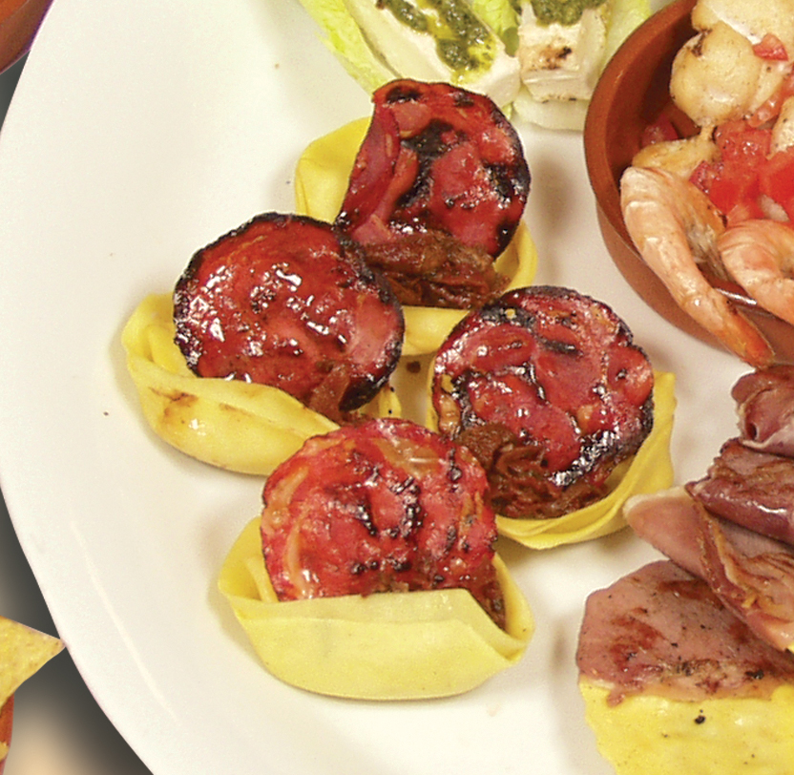

Forkok Giganten. Fres soltørket tomat og chorizzo lett i en panne i olje. Plasser en soltørket tomat og en chorizzoskive oppe i hver Gigante like før servering. Tips: I Tapasrettene er porsjonene små, og beregnet utfra at et måltid består av 3-10 små porsjoner. Forkok Giganten. Fres soltørket tomat og chorizzo lett i en panne i olje. Plasser en soltørket tomat og en chorizzoskive oppe i hver Gigante like før servering. Tips: I Tapasrettene er porsjonene små, og beregnet utfra at et måltid består av 3-10 små porsjoner.
Number of servingsNumber of servings | 1
EPDEPD | ProductProduct | Per servingPer serving |  | TotalTotal |  | QtyPerPackQtyPerPack | PackSizePackSize | PackUnitPackUnit | PackagingPackaging | ItemsItems
 | Laboratorio Tortellini Gigante med Asparges & Ruccola Laboratorio Tortellini Gigante med Asparges & Ruccola | 0.05 | kgkg | 0 | kgkg |  |  |  |  | 0
10026901002690 | Soltørkede Tomater Soltørkede Tomater | 0.01 | kgkg | 0 | kgkg | 3 | 1.85 | kgkg | 3x1.85kg3x1.85kg | 0
590836590836 | Olivenolje Olivenolje | 0.001 | ll | 0 | ll | 4 | 5 | ll | 4x5l4x5l | 0
 | Chorizzoskinke Chorizzoskinke |  |  | 0 |  |  |  |  |  | 0

 | * Allergens* Allergens

